상품제안서
베이직 라운드 반팔 티셔츠 (17수) | 상품코드: S47880

 |  |  |  |  |  |  | 02-713-8555 | www.synergygift.co.kr
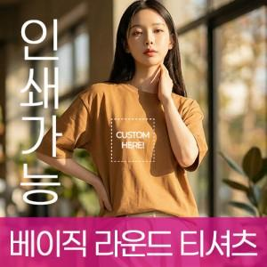

【상세/제작정보】

【인쇄/포장옵션】 | / OPP(비닐)

【공급단가】 | 수량 | 50~ | 100~ | 300~ | 1,000~ | 3,000~
*VAT별도 | 110~160 | 6,370원 | 6,220원 | 5,920원 | 5,630원 | 5,480원
 | XS~XL | 6,890원 | 6,730원 | 6,410원 | 6,090원 | 5,930원
 | 2XL~3XL | 7,930원 | 7,740원 | 7,380원 | 7,010원 | 6,830원
 | 4XL | 8,450원 | 8,250원 | 7,860원 | 7,470원 | 7,280원

【상품 URL】 | https://www.synergygift.co.kr:443/src/goods_detail.php?gdno=47880

